Feuil1
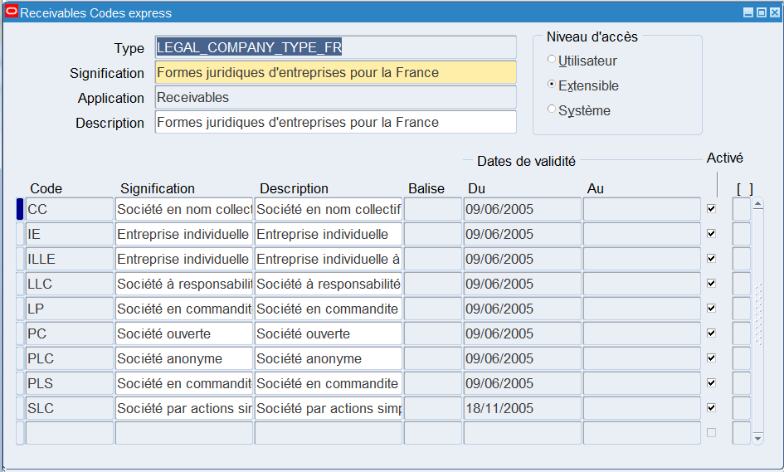
Code | Type de société | Description | LEGAL_COMPANY_TYPE_FR
IE | Entreprise individuelle | Entreprise individuelle
ILLE | Entreprise individuelle à responsabilité limitée | Entreprise individuelle à responsabilité limitée
PLC | Société anonyme | Société anonyme
LP | Société en commandite | Société en commandite
PLS | Société en commandite par actions | Société en commandite par actions
CC | Société en nom collectif | Société en nom collectif
PC | Société ouverte | Société ouverte
SLC | Société par actions simplifiées | Société par actions simplifiées
PLC | Société à responsabilité limitée | Société à responsabilité limitée

